Formulas
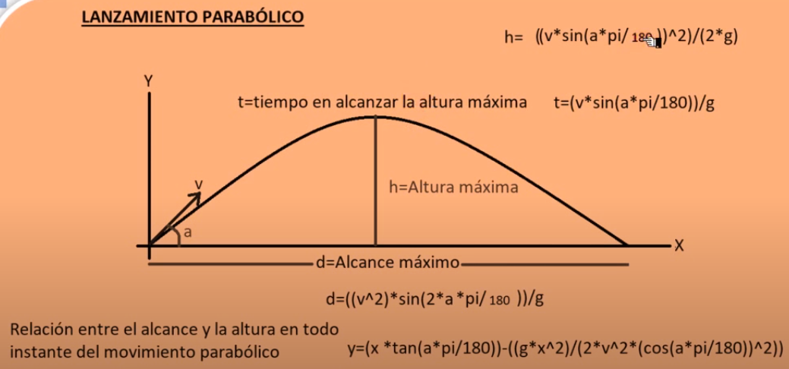

Para graficar los puntos en el eje

 | Referencia: | https://www.youtube.com/watch?v=miaUTvQXG3I

Aplicacion
 |  |  | X | Y
G | 9.8 | mts/s | 0 | 0
PI= | 3.1415927 |  | 100 | 116.21052342
Tiro Parabolico
 |  |  | 200 | 226.49136893
SOLO CAPTURAR VALORES AQUÍ: |  |  | 300 | 330.84253652
Vo= | 200 | mts/s | 400 | 429.2640262
Angulo (a) | 50 | 0.87266463889 | 500 | 521.75583797
Increment | 100 |  | 600 | 608.31797181
 |  |  | 700 | 688.95042775
 |  |  | 800 | 763.65320577
Altura Max. (h) | 1197.6002072 | Mts. | 900 | 832.42630588
Alcance Max. (d) | 4019.6234634 | Mts. | 1000 | 895.26972807
Tiempo Max. (t) | 15.633560233 | Seg. | 1100 | 952.18347234
 |  |  | 1200 | 1003.1675387
 |  |  | 1300 | 1048.2219272
 |  |  | 1400 | 1087.3466377
 |  |  | 1500 | 1120.5416703
 |  |  | 1600 | 1147.807025
 |  |  | 1700 | 1169.1427018
 |  |  | 1800 | 1184.5487007
 |  |  | 1900 | 1194.0250216
 |  |  | 2000 | 1197.5716647
 |  |  | 2100 | 1195.1886298
 |  |  | 2200 | 1186.875917
 |  |  | 2300 | 1172.6335263
 |  |  | 2400 | 1152.4614577
 |  |  | 2500 | 1126.3597112

